Trang tính2
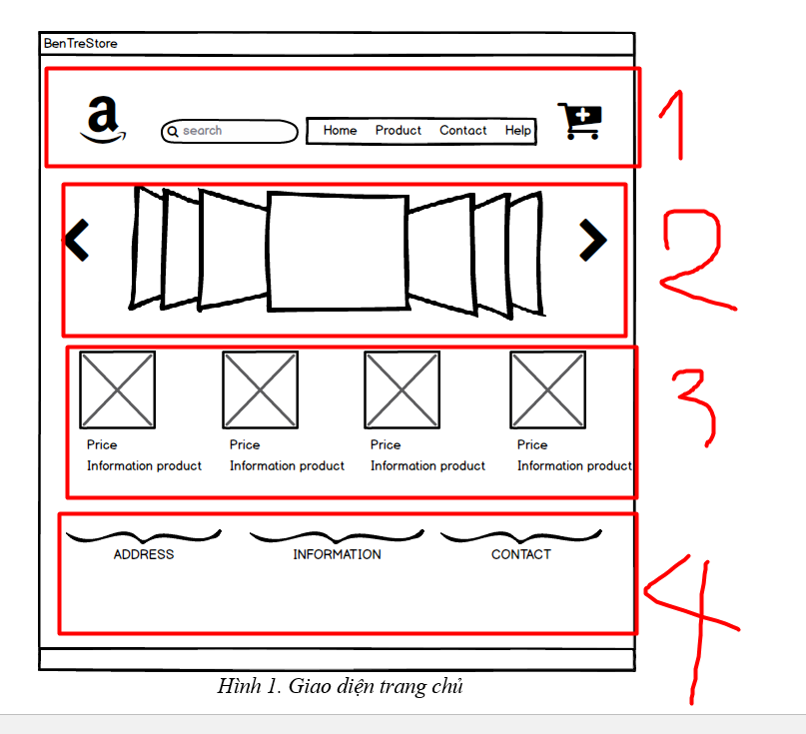


module1

module 2

module 3


module 4

module 5

